slibslepen_sluiswintam_2015
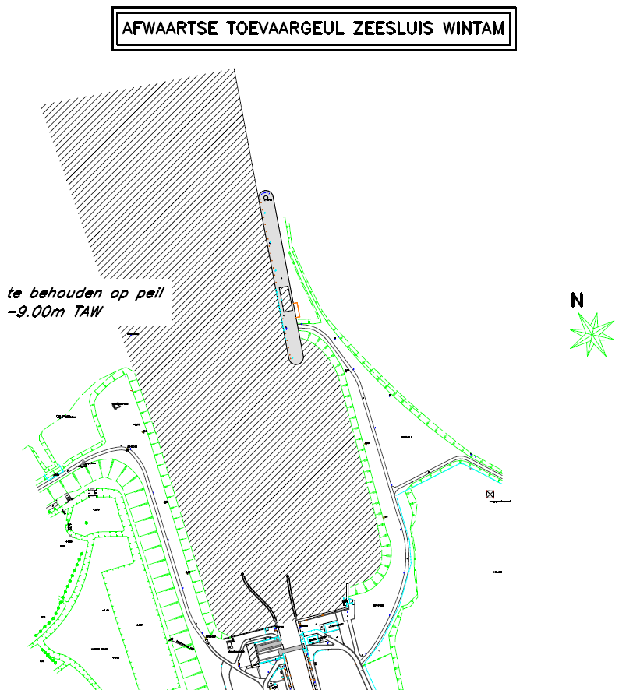
De toegangsgeul van Wintam wordt continu geslibsleept
De periode is: sinds de sluis in bedrijf is normaal gezien 8uur per dag bij afgaand getij, alle werkdagen, dus geen weekend.
Het kan al eens gebeuren dat dit minder is dan 8uur wegens onderhoudswerken aan de boot of ploeg …

